Feuil1
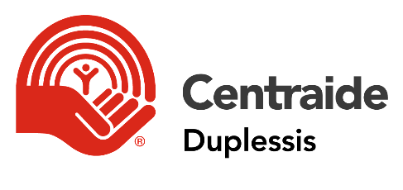

Rapport de l'ambassadeur de campagne en milieu de travail
Campagne 2021
(en prévision des dons prélevés en 2021-2022)

Veuillez remplir ce formulaire lorsque votre campagne en milieu de travail est terminée et le retourner à Centraide Duplessis, par courriel à communications@centraideduplessis.org ou par la poste au 8 B, rue Napoléon, Sept-Îles (QC) G4R 3K4.

IDENTIFICATION

Nom de l'organisation:

Nombre d'employés:

Adresse:

Ville: |  |  |  | Code postal:

Ambassadeur 2021: |  |  |  | Titre:

Téléphone: |  |  |  | Courriel:

Durée de la campagne: | du: |  | au:

ANALYSE DES RÉSULTATS 2021

Dons des employés (qui seront perçus dans la prochaine année)

 | Total des dons ($) |  | Nombre de donateurs |  | Don moyen
Dons par déduction à la source (DAS) |  |  |  |  | #DIV/0!
Dons uniques |  |  |  |  | #DIV/0!
Dons des retraités |  |  |  |  | #DIV/0!

Total | - $ |  | 0 |  | #DIV/0!

Taux de participation: | #DIV/0! | (excluant les retraités)

Don corporatif

Montant du don corporatif:

Activités

Type d'activité |  | Montant amassé |  |  | Total $ activités
 |  |  |  |  | - $

RÉSULTAT TOTAL DE LA CAMPAGNE 2021

Total: | - $

MODE DE PAIEMENT

Nombre de paies par année: | 26 | 52 | Autre

Les remises à Centraide Duplessis se feront à quelle fréquence:
Une fois par… | Mois | 3 mois | 6 mois | Année | Autre

À quelle date les déduction à la source (DAS) débuterons-elles dans votre organisation?

Y a-t-il des donateurs de 500$ et plus dans votre organisation?
Non | oui | Nombre | Total ($)

Est-ce possible d'avoir leurs noms? ( dans une perpective de reconnaissance des donateurs)
(si oui, joindre leurs noms à ce rapport)

Résultats de la campagne 2020

Total dons des employés: |  | Total activités:

Total don corporatif: |  | Total:

